Planilha1
GERENCIADOR DE ESTOQUE
MENU
LANÇAMENTOS
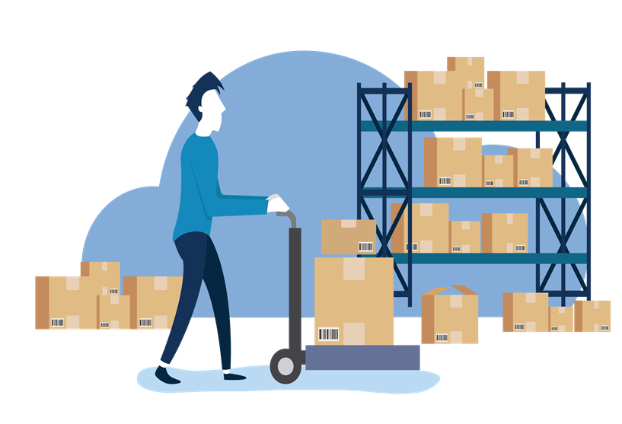
RELATÓRIO

